VIP系统
设计目的 | 鼓励玩家充值，划分不同充值额度玩家成长层次

系统介绍 | 根据玩家的累计充值额度，达到不同的VIP等级，获得对应的VIP等级游戏特权，购买VIP礼包（福利+消耗部分钻石）

系统规则 | 一 | 初始VIP等级为0，不同的VIP等级需要达到不同的累计充值额度（配置）
 | 二 | VIP等级礼包，达到对应的VIP等级时，可购买1次该VIP等级礼包
 | 三 | VIP相关特权
 |  | 1 | 每日购买体力次数，不同的VIP可购买次数不同（配置），钻石消耗随次数变化
 |  | 2 | 每日购买金币次数，不同的VIP可购买次数不同（配置），钻石消耗随次数变化
 |  | 3 | 每日精英副本重置次数，不同的VIP等级次数不同（配置），钻石消耗随次数变化
 |  | 4 | 每日竞技场购买次数，不同的VIP等级次数不同（配置），钻石消耗随次数变化
 |  | 5 | 签到翻倍奖励，与签到相关配置配合（签到配置表，已有）
 |  | 6 | VIP每日任务，增加部分每日任务的开启条件的是VIP等级（每日任务配置表，需要增加VIP每日任务）
 |  | 7 | 其他VIP特权类：副本1星扫荡功能、5连扫副本功能、竞技场冷却时间、金币副本冷却时间、金币副本收益提高、聊天名字颜色，其他功能后续再添加

 | 相关配置

 | VIP等级 | 需要累计充值 | 每日购买体力次数 | 每日购买金币次数 | 每日精英副本重置次数 | 每日竞技场购买次数 | 副本可1星扫荡（0否，1是） | 5连扫副本（0否，1是） | 竞技场冷却时间（秒） | 金币副本冷却时间（秒） | 金币副本收益提高 | 聊天名字颜色（3紫，4橙） | 描述内容文字（可变色、分行） | VIP礼包价值 | 花费钻石 | 奖励1 | 数量1 | 奖励2 | 数量2 | 奖励3 | 数量3 | 奖励4 | 数量4
 | 0 | 0 | 2 | 3 | 1 | 1 | 0 | 0 | 600 | 600 | 0 | 0 |  | 188 | 0 | 凡品经验灵药 | 5 | 金币 | 5000
 | 1 | 60 | 3 | 5 | 1 | 2 | 0 | 0 | 600 | 600 | 0 | 0 |  | 2880 | 18 | 海格力斯碎片 | 40 | 体力 | 100 | 凡品经验灵药 | 50 | 金币 | 100000
 | 2 | 300 | 4 | 7 | 2 | 3 | 0 | 0 | 600 | 600 | 0 | 0 |  | 2880 | 180 | 觉醒宝箱钥匙 | 3 | 神血结晶 | 10 | 凡品经验灵药 | 50 | 金币 | 100000
 | 3 | 600 | 5 | 9 | 2 | 4 | 0 | 1 | 600 | 600 | 0 | 0 |  | 3880 | 280 | 觉醒石 | 2 | 优质经验灵药 | 30 | 金币 | 100000
 | 4 | 1000 | 6 | 12 | 2 | 5 | 1 | 1 | 600 | 600 | 0 | 0 |  | 4880 | 480 | 海格力斯护身符觉醒碎片 | 1 | 优质经验灵药 | 30 | 金币 | 100000
 | 5 | 2000 | 7 | 16 | 3 | 6 | 1 | 1 | 600 | 600 | 0 | 0 |  | 6880 | 680 | 海格力斯碎片 | 60 | 优质经验灵药 | 30 | 金币 | 100000
 | 6 | 3000 | 8 | 20 | 3 | 7 | 1 | 1 | 600 | 120 | 0 | 0 |  | 8880 | 880 | 海格力斯戒指觉醒碎片 | 1 | 优质经验灵药 | 30 | 金币 | 100000
 | 7 | 5000 | 9 | 25 | 3 | 8 | 1 | 1 | 120 | 120 | 0.1 | 0 |  | 12880 | 1280 | 海格力斯碎片 | 100 | 优质经验灵药 | 30 | 金币 | 100000
 | 8 | 7000 | 10 | 30 | 3 | 9 | 1 | 1 | 120 | 120 | 0.1 | 0 |  | 16880 | 1680 | 海格力斯护身符觉醒碎片 | 1 | 优秀经验灵药 | 30 | 金币 | 150000
 | 9 | 10000 | 11 | 35 | 3 | 10 | 1 | 1 | 120 | 60 | 0.1 | 0 |  | 20000 | 2280 | 海格力斯戒指觉醒碎片 | 1 | 优质经验灵药 | 30 | 金币 | 150000
 | 10 | 15000 | 12 | 40 | 4 | 11 | 1 | 1 | 60 | 60 | 0.1 | 0 |  | 30000 | 2680 | 海格力斯武器觉醒碎片 | 1 | 优秀经验灵药 | 30 | 金币 | 150000
 | 11 | 20000 | 13 | 50 | 4 | 12 | 1 | 1 | 60 | 60 | 0.2 | 0 |  | 40000 | 3380 | 钻石 | 8880 | 卓越经验灵药 | 30 | 金币 | 200000
 | 12 | 30000 | 14 | 60 | 4 | 13 | 1 | 1 | 60 | 60 | 0.2 | 0 |  | 60000 | 4880 | 雅典娜碎片 | 100 | 卓越经验灵药 | 30 | 金币 | 200000
 | 13 | 60000 | 15 | 80 | 5 | 14 | 1 | 1 | 60 | 60 | 0.2 | 0 |  | 100000 | 6880 | 雅典娜护身符觉醒碎片 | 1 | 卓越经验灵药 | 30 | 金币 | 300000
 | 14 | 120000 | 16 | 100 | 5 | 15 | 1 | 1 | 60 | 60 | 0.2 | 0 |  | 200000 | 10880 | 雅典娜戒指觉醒碎片 | 1 | 卓越经验灵药 | 30 | 金币 | 400000
 | 15 | 200000 | 17 | 160 | 5 | 16 | 1 | 1 | 60 | 60 | 0.2 | 3 |  | 300000 | 20880 | 雅典娜武器觉醒碎片 | 1 | 卓越经验灵药 | 30 | 金币 | 400000
 | 16 | 300000 | 18 | 160 | 5 | 17 | 1 | 1 | 60 | 60 | 0.2 | 3 |  | 400000 | 16880 | 雅典娜碎片 | 100 | 卓越经验灵药 | 30 | 金币 | 400000
 | 17 | 500000 | 19 | 160 | 5 | 18 | 1 | 1 | 60 | 60 | 0.2 | 3 |  | 500000 | 18880 | 雅典娜护身符觉醒碎片 | 1 | 卓越经验灵药 | 30 | 金币 | 400000
 | 18 | 800000 | 20 | 160 | 5 | 19 | 1 | 1 | 60 | 60 | 0.2 | 4 |  | 600000 | 20880 | 雅典娜戒指觉醒碎片 | 1 | 卓越经验灵药 | 30 | 金币 | 400000

 | 界面操作

 |  |  |  |  |  |  |  |  |  | 显示VIP等级，点击弹出VIP界面

 |  |  |  |  |  |  |  |  |  |  | ◆

 |  |  |  |  |  |  |  | 当前VIP等级 | 升下V等级进度条 |  | 点击后切换至充值界面
 |  |  |  |  |  |  | VIP界面
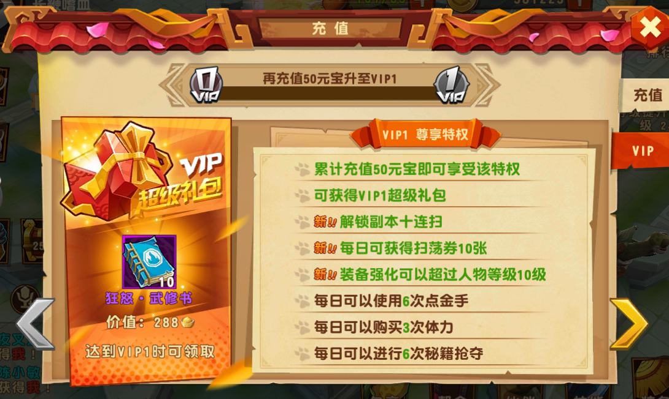

VIP

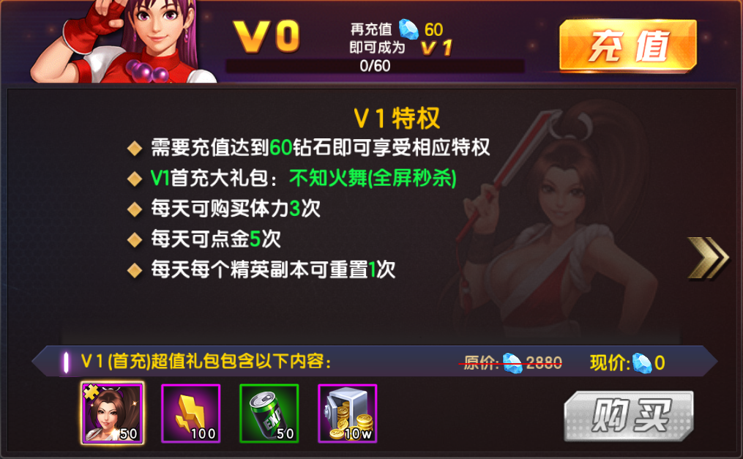

 |  |  |  |  |  |  |  |  |  |  |  |  |  | 对应VIP等级特权描述（分多条配置），可上下翻动（有多条可能一次显示不下），支持文字变色

 |  |  |  |  |  |  |  |  |  |  |  |  |  | 点击左右翻动VIP等级，V0时左边不出现箭头，V18时右边不出现箭头

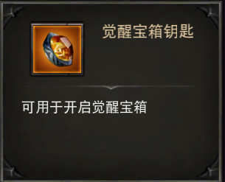

 |  |  |  |  |  |  |  |  |  |  |  |  |  | VIP礼包价值价格显示

 |  |  |  |  |  |  |  |  |  |  |  |  |  | VIP礼包道具显示，点击弹出道具信息小弹窗

 |  |  |  |  |  |  |  |  |  |  |  |  |  | VIP等级不够时，显示为灰色【购买】，点击提示文字【VIP等级不足】
 |  |  |  |  |  |  |  |  |  |  |  |  |  | VIP等级达到时，显示为亮色【购买】，点击购买，判断钻石够不够，足够则购买成功，消耗对应钻石，不够则弹出钻石不足弹窗（通用）
 |  |  |  |  |  |  |  |  |  |  |  |  |  | 购买后，显示为【已购买】的标签

美术需求
1 | VIP界面

 |  |  |  |  | 显示VIP等级，点击弹出VIP界面

 |  |  | 当前VIP等级 | 升下V等级进度条 |  | 点击后切换至充值界面
 |  | VIP界面

VIP

 |  |  |  |  |  |  |  | 对应VIP等级特权描述，可上下翻动（有多条可能一次显示不下），支持文字变色

 |  |  |  |  |  |  |  | 点击左右翻动VIP等级，V0时左边不出现箭头，V18时右边不出现箭头

 |  |  |  |  |  |  |  | VIP礼包价值价格显示

 |  |  |  |  |  |  |  | VIP礼包道具显示，点击弹出道具信息小弹窗

 |  |  |  |  |  |  |  | VIP等级不够时，显示为灰色【购买】，点击提示文字【VIP等级不足】
 |  |  |  |  |  |  |  | VIP等级达到时，显示为亮色【购买】，点击购买，判断钻石够不够，足够则购买成功，消耗对应钻石，不够则弹出钻石不足弹窗（通用）
 |  |  |  |  |  |  |  | 购买后，显示为【已购买】的标签
 |  |  |  |  |  |  | 改为已购买

游戏参考（拳皇）
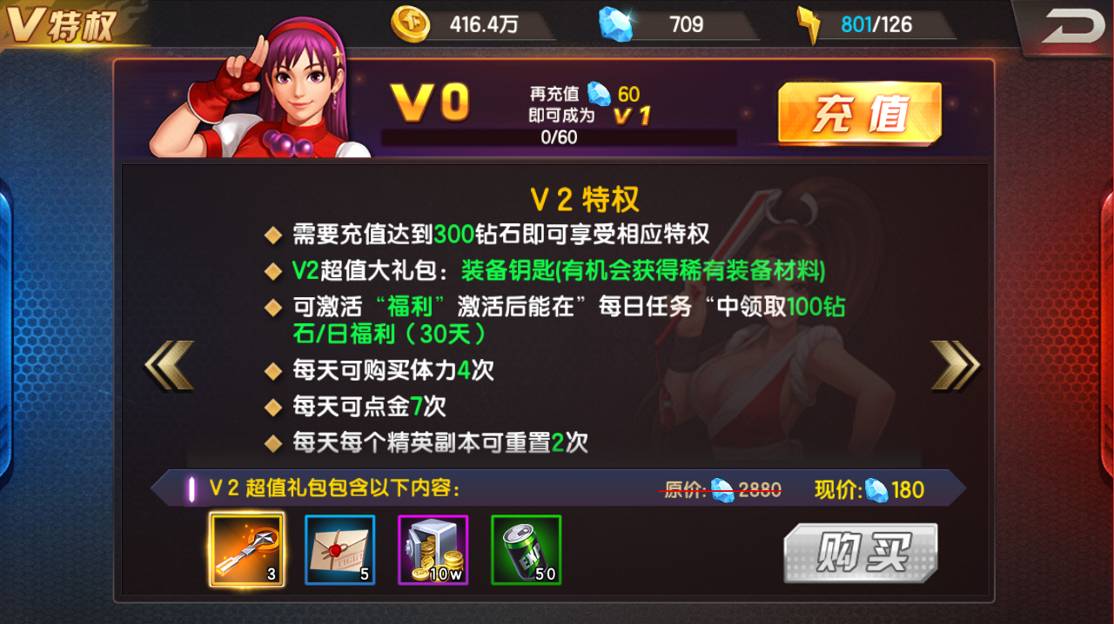
拳皇98
VIP等级 | 充值额度 | 购买体力次数 | 购买金币次数 | 精英副本重置次数 | 其他额外特权 | VIP礼包价值 | 花费钻石 | 奖励1 | 数量1 | 奖励2 | 数量2 | 奖励3 | 数量3 | 奖励4 | 数量4
V0 | 0 | 2 | 3 | 1
V1 | 60 | 3 | 5 | 1 |  | 2880 | 0 | 不知火舞碎片 | 50 | 体力 | 100 | 经验可乐（中） | 50 | 金币 | 100000 | 10 | 10
V2 | 300 | 4 | 7 | 2 | 100钻石福利每日任务（月卡30天） | 2880 | 180 | 装备宝箱钥匙 | 3 | 竞技场券 | 5 | 经验可乐（中） | 50 | 金币 | 100000 | 10 | 20
V3 | 600 | 5 | 9 | 2 | 终极试炼跳过战斗，1分1点技能点 | 3880 | 280 | 觉醒石 | 2 | 经验可乐（大） | 30 | 金币 | 100000 |  |  | 30 | 50
V4 | 1000 | 6 | 12 | 2 | 激活至尊福利（大约卡30天），扫荡10次功能 | 4880 | 480 | 手册之魂 | 1 | 经验可乐（大） | 30 | 金币 | 100000 |  |  | 50 | 100
V5 | 2000 | 7 | 16 | 3 | 竞技场跳过战斗，我是土豪每日任务 | 6880 | 680 | 不知火舞碎片 | 50 | 经验可乐（大） | 30 | 金币 | 100000 |  |  | 100 | 200
V6 | 3000 | 8 | 20 | 3 | 扫荡50次功能，竞技场失败积分为2，55级后终极试炼一键爬塔至48层 | 8880 | 880 | 徽章之魂 | 1 | 经验可乐（大） | 30 | 金币 | 100000 |  |  | 150 | 350
V7 | 5000 | 9 | 25 | 3 | 传记跳过战斗，终极试炼积分增加10% | 12880 | 1280 | 不知火舞碎片 | 100 | 经验可乐（大） | 30 | 金币 | 100000 |  |  | 200 | 550
V8 | 7000 | 10 | 30 | 3 | 竞技场冷却时间变为2分钟，神奇钥匙每日任务 | 16880 | 1680 | 手册之魂 | 1 | 经验可乐（超大） | 20 | 金币 | 150000
V9 | 10000 | 11 | 35 | 3 | 5秒没1点技能点 | 20000 | 2280 | 不知火舞碎片 | 150 | 极品美食盒子 | 20 | 金币 | 150000
V10 | 15000 | 12 | 40 | 4 | 55级后终极试炼一键爬塔至50层，天赋点每日任务 | 30000 | 2680 | 火舞武器之魂 | 1 | 极品美食盒子 | 20 | 金币 | 150000
V11 | 20000 | 13 | 50 | 4 | 金币副本冷却时间变为1分钟 | 40000 | 3380 | 钻石 | 8880 | 极品美食盒子 | 40 | 金币 | 200000
V12 | 30000 | 14 | 60 | 4 | 终极试炼积分增加15% | 60000 | 4880 | 八神庵碎片 | 100 | 极品美食盒子 | 60 | 金币 | 200000
V13 | 60000 | 15 | 80 | 5 | 竞技场冷却时间变为1分钟，55级后终极试炼一键爬塔至52层，万能碎片每日任务，喇叭每日任务 | 100000 | 6880 | 八神庵徽章之魂 | 1 | 八神庵手册之魂 | 1 | 极品美食盒子 | 100 | 金币 | 200000
V14 | 120000 | 16 | 100 | 5 | 终极试炼积分增加20% | 200000 | 10880 | 八神庵碎片 | 100 | 极品美食盒子 | 200 | 金币 | 300000
V15 | 200000 | 17 | 160 | 5 | 55级后终极试炼一键爬塔至54层，奥义石每日任务，终极试炼积分增加30%，神秘商店刷新次数增加2次 | 300000 | 20880 | 八神庵武器之魂 | 1 | 极品美食盒子 | 300 | 金币 | 400000
V16 | 300000 | 17 | 160 | 5 | 一键开启传记宝箱，紫色聊天名字，55级后终极试炼一键爬塔至56层 | 400000 | 16880 | 觉醒石 | 50 | 八神食品 | 300 | 宝石盒子 | 600 | 强化药剂 | 1000
V17 | 500000 | 17 | 160 | 5 | 神秘封印石每日任务，橙色聊天名字 | 500000 | 18880 | 14资质格斗家碎片 | 150 | 万能碎片 | 80 | 极品美食盒子 | 300 | 金币 | 8000000
V18 | 800000 | 17 | 160 | 5 | 55级后终极试炼一键爬塔至58层，金色聊天名字，50连抽奥义石 | 600000 | 20880 | 14资质武器宝箱 | 1 | 奥义石 | 20 | 极品美食盒子 | 300 | 金币 | 15000000

